Sheet1
介绍 | Servlet | 属性和监听器 | Session | JSP | JavaBeans、JSP标准动作、EL表达式 | JSTL | 自定义标签 | Web应用的开发与部署 | Web应用安全 | 过滤器 | Ajax | JDBC/Hibernate | MVC模式
HTTP/1.1 200 OK ： Http版本号、三位数字状态代码、描述短语 1xx：消息 2xx: 成功 3xx：重定向 4xx：请求错误 5xx：服务器错误 | Servlet是与平台无关的服务器端组件, 和客户端的通信采用"请求/响应"模式. Servlet几个重要方法: init()：创建Servlet实例后，处理客户端请求前，容器会调用init()方法进行初始化，每个Servlet的该方法仅执行一次, 可以重写该方法完成初始化工作. service():请求到来时，容器启动或分配给servlet一个线程，然后调用service()方法，该方法查看请求类型然后调用doGet()/doPost()，该方法不需要重写； doGet()/doPost():处理请求 destroy():容器在移除Servlet之前，会调用destroy()方法，该方法也只调用一次 红色的为Servlet生命周期方法. | 属性对象/属性范围对象： 属性是根据具体事务设置的，并没有固定的属性对象： ServletContext servletContext = getServletContext(); servletContext.setAttribute("属性名", 属性对象); 但属性有固定的属性范围. Servlet有3种属性范围对象： HttpServletRequest : 请求范围 HttpSession : 会话范围 ServletContext : 上下文范围 | HTTP为无状态的协议，不保存同一用户以前请求的相关信息.客户端连接Web服务器，发送请求获取响应，然后连接关闭，连接只存在单个的"请求-响应"中. 服务器不能识别第二次发出请求的客户就是上次请求的客户. 对服务器而言，每一次请求都是从新的客户端发出的. 解决办法： 客户端第一次请求时，服务器为其生成一个Session,并将session_id随着响应发送给客户端，客户端保存session_id并在每一个后继请求中，都将此session_id随着请求发送给服务器，这样服务器就能将客户端与Session关联了. 服务器不保存请求的相关信息，但会在服务器内存中保存session，且可以设置session的生存周期，session_id存放在服务器内存和客户端cookie中。 客户端发送请求时，session_id会在response:Set-Cookie头和request:Cookie中出现，都以JSESSIONID=xxx形式保存. | JSP一共有9个隐含对象，无需声明可直接使用，其中有4个范围对象，分别为： pageContext : 页内有效，pageContext类实例 request : 请求有效，HttpServletRequest类实例 session : 会话有效，HttpSession类实例 application : 应用有效，ServletContext类实例 其他5个对象为： response : HttpServletResponse类实例 out : JspWriter类实例 config : ServletConfig类实例 page : Object类实例，类似Java的this exception : Throwable类实例，代表发生错误的JSP页面中对应的异常对象 | 本章内容的作用：避免在JSP页面中编写Java脚本 使用EL可以更方便的获取表单传入的请求参数、请求头信息、Cookie信息、JSP或Servlet初始化参数、设置和获取范围属性等. | JSTL：JSP Standard Tag Library是JSP标签的集合，实现JSP页面显示的逻辑处理，使用之前需要使用<%@ taglib %>导入相关jar包，本质作用还是避免在JSP中使用小脚本，而是使用标签. JSTL标签库有5类： 核心标签 XML标签 格式化标签 SQL标签 函数标签 核心标签导入指令： <%@ taglib prefix="c" uri="http://java.sun.com/jsp/jstl/core"/> |  | 目录结构： Java Resources->Libraries：存放本Web项目所需的各种Jar包 WebContent：存放网页视图组件，如JSP和HTML ->WEB-INF：会放置一个web.xml的部署描述文件 ->lib：放置第三方的jar文件 build：存放src目录下的java源代码编译后的字节码 | 大多数应用程序都需要实现登录和访问控制，java认证与授权服务(Java Authentication and Authorization Service, JAAS)通过对应用程序的用户进行验证，从而达到保护系统的目的。JAAS为Java EE中的Web组件、EJB组件等安全提供了良好的基础. | 过滤器是一种Java组件，位于容器和Servlet之间（拦截器位于Struts2和Action之间），在请求发送到Servlet之前拦截并处理，或者在Servlet执行完毕后，在响应发送回客户端之前拦截并处理，在调用Servelt之前或之后都要经过过滤器. 容器根据过滤器标注或web.xml部署描述文件中过滤器的声明，来决定何时调用何种过滤器. | Ajax全称为 Asynchronous JavaScript and XML(异步JavaScript和XML)，通过在后台与服务器进行频繁而少量数据的交换，可以达到在不重新加载整个网页的情况下，局部更新网页. Ajax不是一种新的编程语言，而是一种浏览器技术，其使用JavaScript通过Ajax引擎向服务器发出请求并处理响应，以达到局部刷新的目的。Ajax引擎的核心对象为 XMLHttpRequest,通过该对象，JavaScript可以在不重新加载整个页面的情况下与Web服务器交换数据. Ajax在浏览器与Web服务器之间使用异步数据传输. Ajax使用XHTML+CSS进行页面展示，使用DOM进行动态显示及交互，使用XML进行数据交换，使用核心XMLHttpRequest对象进行异步数据查询、检索，使用JavaScript将所有的东西绑定在一起. | JDBC是一组用Java类和接口组成的API，用来实现Java平台以独立方式访问不同类型的数据库. JDBC屏蔽了不同数据库差异以及驱动类型的差异，以下为JDBC核心接口和类： 除了DriverManager是类，其余的全是接口 连接数据库的URL组成部分为： jdbc:mysql://数据库地址/数据库名?其他设置字段 如： "jdbc:mysql://192.168.1.252:3306/suidaobig?zeroDateTimeBehavior=convertToNull&characterEncoding=utf8&allowMultiQueries=true";
向下兼容：后期-->前期 后 期 | | | \ / 前 期 | 请求/响应流程： ->容器收到请求，创建HttpServletRequest和HttpServletResponse对象 ->容器通过请求的URL找到对应的Servlet,为该请求创建或分配一个线程，并将HttpServletRequest和HttpServletResponse对象传递给Servlet线程 ->容器调用Servlet的Service()方法，Service()经过判断后再调用doGet()/doPost()方法 ->doGet()/doPost()产生动态页面，填充至HttpServletResponse对象 ->容器将响应对象发送回客户端，删除线程 容器会为每一个接收到的Servlet请求创建一个新的Java线程，当Servelt处理客户端请求完成后，该线程会销毁； 容器也负责将JSP翻译为Servlet； | 属性是一种对象，可以通过调用上述对象的setAttribute()方法设置到不同的范围中： 设置属性： void setAttribute(String name, Object object) 获取属性： Object getAttribute(String name) 删除属性： void setAttribute(String name, null); void removeAttribute(String name); 获得全部属性名称： Enumeration<String> getAttributeNames() | Cookies是服务器保存在客户端的小型文本文件，包含有若干"key-value"对，服务器通过向Cookie中添加数据或从其中读取数据，以维护客户端与服务器的会话状态. 请求头中的Cookie: Cookie:name=%E5%BC%A0%E4%B8%89%; pwd=abc 响应头中的Cookie: Set-Cookie: name=%E5%BC%A0%E4%B8%89%; Expires=... Set-Cookie: pwd=abc;Expires=... Cookies默认与特定Web站点关联，而不是与特定页面或Servlet关联. | JSP与JavaScript区别： JSP运行于服务器，最终被翻译为Servlet JavaScript运行于客户端，在浏览器中执行 JSP基本元素：JSP元素、模板数据 JSP元素：有指令元素、动作元素、脚本元素3种 指令元素：位于<%@ %>中，有3个：page、include、taglib page指令有12个属性，分别为language、info、import、contentType、pageEncoding、Session、errorPage、isErrorPage、buffer、autoFlush、isELIgnored、isScriptingEnabled include指令用于在转换阶段包含指定的源文件，包含后再转换为Servlet，格式为： <%@ include file="相对URL" %> taglib指令用于导入自定义标签库 <%@ taglib prefix="c" uri="URI" %> 动作元素：可以直接在html中使用，而不放在<% %>中。有20个，如<jsp:forward>、<jsp:param>、<jsp:attribute>等，所有的动作元素都有2个共有属性：id和scope，id可以通过pageContext调用，scope确定生命周期，有4个可能的值：page、request、session、application 脚本元素：有4种，分别为： 声明：<%! %>，在声明中可以声明变量和方法，将成为Servlet的成员变量和方法. 小脚本: <% %>，小脚本定义的变量都是_jspService()局部变量，可在其他小脚本使用 表达式: <%= %>，执行后返回String类型的结果 EL表达式: ${expr} 模板数据：不需要容器处理、直接发给客户端的非JSP元素的内容，如HTML JSP的3种注释： <!-- --> 不做处理，浏览器可见 <%-- --%> 编译忽略，浏览器不可见 //或/* */ 编译保留，浏览器不可见 | JavaBeans是特殊的Java类，是可重用组件，编码规定为： 1、提供public默认的无参构造函数 2、实现Serializable接口 3、所有属性都用private修饰 4、提供一系列公有的 Getter 和 Setter 方法 一般而言，Servlet控制器与模型进行交互，将获取到的数据放到请求范围属性中，然后转发至Jsp视图. | 核心标签库——通用标签： 一共有4个: <c:out> 显示数据，类似<%= %> <c:set> 设置为某一范围变量 <c:remobe> 删除某一范围变量 <c:catch> 捕获异常 |  | 适合部署的文件称为War(Web Archive，Web归档)文件，该文件将Servlet、JavaBeans和相关资源文件集中存放在一起，把单独一个WAR文件作为部署单元发布，避免了弄乱目录结构的问题. 一个WAR文件就是一个Web应用结构的快照，WAR是一种便于移植、压缩的格式，类似JAR. Web服务器一般都提供一个热部署的目录，如Tomcat的webapps，直接把WAR文件拷贝到该目录下就完成了部署，Tomcat启动时自动将WAR文件解压为同名的子目录. | 安全域、用户、角色、权限 | 过滤器用途： 从用途上，可以分为请求过滤器和响应过滤器. 请求过滤器：主要用于安全检查、修改请求头和体的格式、记录请求日志. 响应过滤器：主要用于压缩响应数据流、附加或修改响应数据流、创建不同的响应数据包 所有以上过滤器都是用接口Filter完成的. 过滤器链： 多个过滤器可以串成一个过滤器链，一个接一个的运行，可以通过修改web.xml文件来调整执行顺序。为了强调过滤器的独立性，不能在过滤器编程中依赖其他过滤器. | Ajax通信依靠XMLHttpRequest对象实现，通信步骤为： 1、创建XMLHttpRequest对象 2、初始化请求参数 3、发送请求 4、捕获并判断请求状态 5、判断请求结果并处理 | DriverManager类： 该类用来管理并跟踪可用的驱动程序，并建立与数据库的连接。以下分别介绍： 1、管理并跟踪可用驱动程序 DriverManager管理向自己注册的一系列Driver,在DriverManager类中注册的方式有2种： (1)、调用Class.forName()显式加载驱动程序类 (2)、将驱动程序类名添加到"jdbc.drivers"系统属性中，在初始化DriverManager时，就会加载系统属性"jdbc.drivers"中的驱动程序类 在Class.forName()加载完驱动类，Driver类执行静态代码块时，会执行 java.sql.DriverManager.registerDriver(new Driver()); 即会新建一个Driver对象，然后调用DriverManager.registerDriver把自己注册到DriverManager中去 2、建立与数据库的连接 通过调用 static getConnection(String url) 建立到给定数据库URL的连接
遵守一定标准的服务器或客户端就称之为JavaEE的容器 Web容器和EJB容器都是服务器端容器： Web容器管理由网页、Servlet和JavaBeans EJB容器管理企业Bean的执行 | Servlet的访问： 1、在Servlet3.1版本之前，Servlet采用web.xml文件注册，如： <web-app> <servlet> <servlet-name>Inner-Name</servlet-name> <servlet-class>Servlet的真实全限定类名</servlet-class> <servlet> <servlet-mapping> <servlet-name>Inner-Name</servlet-name> <url-pattern>/外界访问Servlet的url</url-pattern> </servlet-mapping> </web-app> 2、在Servlet3.1版本之后，Servlet可以采用注解，如： @WebServlet("/外界访问Servlet的url") public class JavaeeServlet extends HttpServlet {} -------------------------------------------------------------------------------- response.setCharacterEncoding("UTF-8") // 设置响应的字符编码 response.setHeader("Content-type", "text/html;charset=UTF-8") // 设置响应头 | 属性线程安全： 使用synchronized方法或synchronized块对ServletContext/HttpSession范围内的属性进行同步；HttpServletRequest没有线程安全问题，因为每次请求都对应一个独立的线程 ------------------------------------------------------------- 属性范围监听器： 监听器用来监听属性范围对象生命周期、内部属性绑定变化. 一共有10个监听器接口，可以实现接口以自定义监听器类，当指定的属性范围对象(HttpServletRequest/HttpSession/ServletContext)内有属性对象变化、生命周期变化时，可以在监听器类中做出相应操作. | Servlet提供了javax.servlet.http.Cookie类来操作Cookie. 创建Cookie的构造方法: public Cookie(String name, String value) 读取客户端Cookies: Cookie[] cookie = request.getCookies(); 没有提供获取指定名称Cookie对象的方法，即不存在getCookie(name)方法，只能获取Cookie数组后对每个元素进行遍历，看 if(cookie[i].getName().equals("username")){} 是否成立 发送Cookie到客户端： Cookie cookie = new Cookie("username", name); cookie.setMaxAge(30 * 60); //将cookie添加到响应对象中 response.addCookie(cookie); ---------------------------------------------------------- 为了支持汉字，需要将String转换为UTF-8编码，代码为： 转码：URLEncoder.encode(string, "UTF-8") 解码：URLDecoder.decode(string, "UTF-8") |  | 格式为： <jsp:useBean id="变量名" class="全路径类名" scope="范围"/> id为setAttribute()方法的第一个参数，如果<jsp:useBean>没有找到id属性值命名的属性对象，其会新建一个 <jsp:setProperty name="变量名" property="属性名" value="值"/> <jsp:getProperty name="变量名" property="属性名"/> name属性指定Bean对象的名称，即为PersonBean person = new PersonBean()中的person. JSP的其他标准动作： <jsp:userBean>带type属性对应引用的类型，而class对应实际类型，即： A a = new B()，type对应于A，而class对应于B. | 核心标签库——条件处理标签： 一共有4个: <c:if> 若test属性指定条件为true，执行标签体 <c:choose> 对应于switch结构中的switch <c:when> 对应于switch结构中的case <c:otherwise> 对应于switch结构中的default |  | 若将第3方Jar文件放在WEB-INF/lib目录下，只有该项目可以使用该Jar文件；若放在Tomcat安装目录的lib目录下，则Tomcat下的所有Web应用都可以使用. |  | 过滤器API： Filter接口：每一个过滤器都需要实现Filter接口并实现其中的3个方法：init()、doFilter()、destroy() init(FilterConfig)：容器创建过滤器对象后调用的方法，用于完成初始化操作，一般在该方法中获取FilterConfig对象引用. doFilter(ServletRequest, ServletResponse, FilterChain)：过滤器的核心过滤方法，在该方法中实现过滤功能的代码. destroy()：容器决定销毁过滤器之前调用的方法 FilterChain接口： 该接口只定义了一个方法 doFilter(ServeltRequest, ServletResponse)，用于调用过滤器链中的下一个过滤器或最终Web资源，若过滤器不想阻断请求，就必须调用FilterChain的doFilter()方法. 该方法在Filter对象的doFilter()方法中被调用，调用该方法的FilterChain对象即为doFilter()的第3个参数. chain.doFilter(request, response);将一直向后调用下一个过滤器，直到最终调用所访问的资源. FilterConfig接口： 容器初始化过滤器时，将FilterConfig传递给过滤器，可以通过该对象获取过滤器配置的初始化参数和ServletContext Web应用环境对象，然后获取Web应用的相关信息. 过滤器处理的3种方式： 1、通过控制对 chain.doFilter() 的调用，来决定是否允许访问目标资源 2、在调用chain.doFilter()方法之前进行处理 3、在调用chain.doFilter()方法之后进行处理 注意： FilterChain接口中的doFilter(ServeltRequest, ServletResponse)方法是计算下一个该调用哪一个过滤器的doFilter()方法或直接调用Servlet的service()方法; Filter接口的doFilter(ServletRequest, ServletResponse, FilterChain)方法才是真正完成过滤操作的方法. | 创建XMLHttpRequest对象： 不同浏览器获取该对象方式不同，需要考虑浏览器类型. IE浏览器通过ActiveX控件来获得XMLHttpRequest对象，其他的浏览器直接通过构造方法获取. function getXMLhttpRequest(){ var xRequest = null; if(window.XMLHttpRequest){ xRequest = new XMLHttpRequest(); }else if(window.ActiveXObject){ xRequest = new ActiveXObject("Microsoft.XMLHTTP"); } return xRequest; } | Connection接口： Connection对象作用：创建SQL语句载体(Statement/PreparedStatement/CallableStatement)、事务提交与回滚、关闭数据库连接、获得数据库元数据。主要方法： createStatement():创建一个Statement对象，用来将SQL语句发送到数据库，不带参数的SQL语句使用Statement，带参数SQL语句使用PreparedStatement. preparedStatement():创建一个preparedStatement，用来将参数化的SQL语句发送至数据库. prepareCall()：创建CallableStatement以调用存储过程. setAutoCommit():设置是否自动提交 commit():提交 rollback():回滚 close():关闭数据库连接 isClose():查看连接是否关闭 getMetaData():获得数据库的元数据
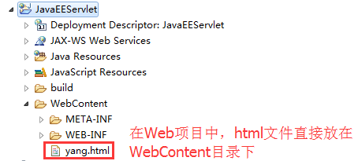 | get和post区别： 1、get在请求头后没有请求体；post在请求头后隔了一个空行，然后是请求体 2、get请求的参数会附在URL之后，用?与URL隔开，参数用"key=value"表示，参数之间用&隔开；post则把get的查询字符串除去?后放在请求体中 3、get用来获取信息；post用来"更新"服务器上的信息 4、get请求幂等；post请求非幂等 幂等：同一件事做多次不会造成不良效果. 5、get请求有两种使用方式：超链接<a>或表单<form>，默认使用get请求; post请求仅用于表单，在<form>使用method指定http方法为post，使用action指定表单提交地址 | 监听器接口： ->ServletContext: ->生命周期：ServletContextListener ->属性变化：ServletContextAttributeListener ->HttpSession: ->生命周期：HttpSessionListener ->属性变化：HttpSessionAttributeListener ->绑 定：HttpSessionBindingListener ->ServletRequest: ->生命周期：ServletRequestListener ->属性变化：ServletRequestAttributeListener ->异 步：AsyncListener 总结： 有关生命周期的为： name + Listener 有关属性的为： name + Attribute + Listener 监听器声明： 1、在web.xml中使用<listener>声明，如： <listener> <listener-class></listener-class> </listener> 2、使用 @WebListener 标注 | protected void doGet(){ request.setCharacterEncoding("UTF-8"); response.setCharacterEncoding("UTF-8"); response.setContentType("text/html;charset=UTF-8"); String name = request.getParameter("name"); String pwd = request.getParameter("pwd"); Cookie nameCookie = new Cookie("name", name); Cookie pwdCookie = new Cookie("pwd", pwd); response.addCookie(nameCookie); response.addCookie(pwdCookie); //通过response获得的PrintWriter/ServletOutputStream //用来向浏览器输出显示内容 PrintWriter out = response.getWriter(); out.println("Cookie设置完毕"); } --------------------------------------------------------- 删除Cookie: cookie.setMaxAge(0); response.addCookie(cookie); Response对象总是会作为响应返回给浏览器. | JSP页面由JSP容器进行管理，生命周期包括转换阶段和执行阶段. 转换阶段将JSP转换为Servlet；执行阶段会创建Servlet实例，并执行生命周期方法. JSP转换为Servlet名字为：Jsp文件名_jsp.java JSP->Servlet转换规则： 1、若page指令中含有import属性，则在Servlet的package语句后写入import语句 2、若有JSP声明<%! %>，则在Servlet中将JSP声明作为成员变量，写在 jspInit() 之前 3、将模板数据、小脚本和表达式混杂放在 _jspService() 中，调用out.write()输出模板数据，小脚本按原样放置. JSP生命周期的3个方法： void jspInit():初始化时调用，可以重写该方法获取在web.xml中设置的初始化参数. void _jspService(HttpServletRequest, HttpServletResponse): JSP中几乎所有代码转换后都放在此方法中. 对应JSP页面的body，由Servlet的service()调用，每一个请求对应一个运行在单独线程中的_jspService()方法，该方法不能被重写. void jspDestroy():销毁时调用的方法 | EL表达式：以${开始，以}结束，格式为： ${left.right} ${left["right"]} left只能是Map对象或Bean对象，right只能是Map的键或JavaBean属性; 对于[]操作符而言，left还可以是List对象和数组，right可以是能够求值为数值的任意表达式. EL有运算符，可用于执行超小规模的计算，有算术运算符、逻辑运算符、关系运算符、empty运算符4种. EL函数：可以自定义EL函数，编写EL函数需要在java类中将方法声明为public static，然后编写TLD文件，再使用<%@ taglib %>导入使用 | 核心标签库——循环处理标签： 一共有2个: <c:forEach> 对items指定的集合中由var指定的变量进行迭代，相当于for(String s : str[])，items对应于str，var对应于s. <c:forTokens> 用于分隔字符串，items指定的字符串被delims指定的分隔符分隔，var对应于每个子串 |  | 部署描述文件内容： Servlet配置： 每一个Servlet映射都包含<servlet>元素和<servlet-mapping>元素两个部分，<servlet>定义了Servlet的名称和对应的Java类，<servlet-mapping>定义了URL模式与Servelt名称的映射关系，如： <servlet> <servlet-name>Inner-Name</servlet-name> <servlet-class>全限定类名</servlet-class> </servlet> <servlet-mapping> <servlet-name>Inner-Name</servlet-name> <url-pattern>/访问此Servlet的URL</url-pattern> </servlet-mapping> <url-pattern>有3种匹配方式： 1、精确匹配：以/开始，可以有后缀名 <url-pattern>/path/servlet.do</url-pattern> 2、目录匹配：以/开始，以/*结束 <url-pattern>/path/*</url-pattern> 3、扩展名匹配：以*开始，以扩展名结束 <url-pattern>*.do</url-pattern> 匹配规则： 1、容器的查找按照精确匹配、目录匹配、扩展名匹配优先级进行 2、如果有多个<url-pattern>匹配一个HTTP请求，容器选择最长的匹配项 |  |  | 初始化请求参数：调用open()方法，此方法不会发送请求. open(method, url, asynchronous, username, password)； method为请求方法；asyncchronous为false表示同步，后续对send()的调用将被阻塞，直到完全接收响应为止，该参数默认为true且可省略;username和password为资源授权提供认证凭据，为可选参数. 以下为异步请求： xmlhttp.open("GET", "someServlet"); | Statement接口： 该接口用于执行静态SQL语句并返回结果集，静态SQL语句指不包含动态参数的SQL语句，通过如下代码获取Statement对象： Statement statement = conn.createStatement(); 可以调用Statement对象以下方法执行SQL语句： int executeUpdate(String sql)：执行不返回内容的SQL语句，返回值表示受影响的行数 ResultSet executeQuery(String sql):执行Select语句 void close():释放该Statement对象的数据库和JDBC资源 PreparedStatement接口： 该接口用于执行预编译的SQL语句，将SQL语句预编译并存储在PreparedStatement对象中，可以多次执行，如： PreparedStatement pstmt = conn.preparedStatement("UPDATE E SET SALARY = ? WHERE ID = ?"); pstmt.setBigDecimal(1, 6000); pstmt.setInt(2, 1234); 常用方法： void setXXX(int parameterIndex, XXX x):设置指定索引位的参数，参数索引从１开始 ResultSet executeQuery():执行Select语句 int executeUpdate():执行不返回内容的SQL语句，返回值表示受影响的行数 void close():释放该PreparedStatement对象的数据库和JDBC资源 CallableStatement接口： 该接口用于调用存储过程.
 | 从表单获取参数： -------------------------------------------------------------------------------- // 单个参数 String param = request.getParameter("name");//参数名对应表单name属性 -------------------------------------------------------------------------------- // 多个参数，如复选框 String[] params = request.getParameterValues("name"); //参数对应checkbox name -------------------------------------------------------------------------------- 或 Enumeration<String> allParaNames = request.getParameterNames(), 该方法会获得全部参数的名称，遍历每个名称并分别调用request.getParameter()即可. -------------------------------------------------------------------------------- 或 Map<String, String> paramMap = request.getParameterMap(); 该方法将全部请求的参数名称和值都放到Map中. -------------------------------------------------------------------------------- 以上的request是doGet()或doPost()方法的HttpServletRequest对象. | //当属性范围对象ServletContext生命周期变化时，此监听器可以监听到 @WebListener public class MyServletContextListener implements ServletContextListener { @Override public void contextInitialized(ServletContextEvent arg0) { System.out.println("--->创建Context"); } @Override public void contextDestroyed(ServletContextEvent arg0) { System.out.println("===>销毁Context"); } } | Session: 容器不会自动为来自客户端的请求创建会话. 若不在服务器端手动创建会话，则"会话"只存在于一个"请求-响应"中. 只有在服务器中执行了request.getSession(true)之后，才会创建一个跨多个"请求-响应"过程的、长时间存在的会话. ---------------------------------------------------------- session是在访问Tomcat服务器时调用HttpServletRequest对象getSession(true)方法创建，Tomcat的ManagerBase类提供创建sessionid的方法：随机数+时间+jvmid; session存储在服务器的内存中，也可以持久化到file、数据库、memcache、redis等. 客户端不保存session，只在cookie中保存session_id,session_id在随后的请求中会被用来重新获得已创建的session. session销毁方法： 1.session.invalidate() 2.超时销毁 3.服务器程序关闭 关掉浏览器并不会关闭session. ---------------------------------------------------------- getSession()/getSession(true):查找指定的会话，没有则新建 getSession(false):只获取原来已经创建的会话，没有则返回null | Tomcat的开发模式与生产模式： 开发模式：容器经常检查JSP文件时间戳，以决定是否转换. 生产模式：在Tomcat安装目录conf子目录下的web.xml中，修改checkInterval、development、modificationTestInterval可以更改为生产模式. | EL隐含对象：有11个，除 pageContext 为JavaBean对象外，其他都是Map 4个范围对象: pageScope requestScope sessionScope applicationScope 2个参数对象： param 指定参数名称只有一个值时使用 paramValues 指定参数名称有多个值时使用 2个请求头对象： header headerValues 1个Cookie对象： cookie 1个初始化参数对象： initParam 1个页面上下文对象： pageContext | 核心标签库——URL处理标签： 一共有3个: <c:import>：可以导入同一容器或其他容器中的数据，还可以将导入内容保存到String或Reader中，相当于加强版<jsp:incluce> <c:redirect>：执行URL重定向，相当于<% response.sendRedirect("targetURL");%> <c:url>：将URL格式化为一个字符串，然后存储在一个变量中，相当于response.encodeURL()，如： <c:url var="target" value="url.jsp"/> <a href='<c:out value="${target}"'/> |  | 配置Servlet初始化： Servlet默认是在响应第一个请求时初始化，如果希望在部署阶段加载Servlet，就需要在web.xml中使用<load-on-startup>进行配置，设置该元素值为正整数即可让容器在部署时就初始化Servlet。 如果要控制多个Servlet的初始化顺序，可以为<load-on-startup>设置不同的值，值越小越早初始化，若多个Servlet的<load-on-startup>元素值相同，容器将按web.xml中Servlet的声明顺序初始化. <servlet> <servlet-name>MyServlet</servlet-name> <servlet-class>com.example.yang</servlet-class> <load-on-startup>3</load-on-startup> </servlet> |  | 过滤器编程步骤： 1、编写实现Filter接口的过滤器类 2、实现Filter接口的3个方法： init()：一般在该方法中获取FilterConfig对象，然后通过其获得初始化参数. doFilter()：完成真正过滤操作核心方法，该方法中一定要调用chain.doFilter()方法，在调用该方法之前的代码为过滤前操作，之后的代码为过滤后的操作. destroy()：在该方法中编写执行资源清理工作的代码. 3、完成过滤器的配置 | 发送请求：调用send()方法发送Http请求 xmlhttp.send(body); 若在open()中指定的Http请求方法为POST或PUT，此处应该用body参数指定请求体，请求体可以是一个字符串或Document对象; 对于其他HTTP方法，body参数不会用到，但必须指定为null，有些实现不允许省略该参数. 若在open()中指定Http请求方法为POST，则在调用send()方法前，必须设置Http请求头，如下： xmlhttp.setRequestHeader("Content-Type", "application/x-www-form-urlencoded"); 因为Tomcat源码中对multipart/form-data(文件上传)和application/x-www-form-urlencoded(post请求)做了特殊处理，Content-Type不是application/x-www-form-urlencoded的POST请求不会读取请求体数据进行相应的参数处理，所以通过request.getParameter()无法获取参数，故使用Ajax POST请求时，需要像上述明确设置Request Header. http://blog.csdn.net/mhmyqn/article/details/25561535 | ResultSet接口： 该接口的对象代表执行Select语句返回结果。ResultSet对象包含一个指向当前数据行的光标，最初将光标设置为第一行之前，next()方法将光标移动到下一行，该方法在ResultSet没有下一行时返回false。在ResultSet中读取数据的方式是调用getXxx()方法，该方法有2种重载写法，例如对于getByte()，有： byte getByte(int columnIndex) byte getByte(String columnName) 一般情况下，使用列索引较为高效，列从１开始编号；使用列名称可以不受列插入或列删除操作的影响. 按照结果集类型、并发性和可保持性，可将结果集分为多个类型，结果集类型在调用conn.createStatement()时决定，调用Connection接口不带参数createStatement()创建的Statement执行得到的是基本的结果集： Statement createStatement() ： 创建基本结果集 Statement createStatement(int resultSetType, int resultSetConcurrency) Statement createStatement(int resultSetType, int resultSetConcurrency, int resultSetHoldability) resultSetTyep有3种取值，用于设置ResultSet对象是否可以卷动： ResultSet.TYPE_FORWORD_ONLY:只能向前卷动(默认值) ResultSet.TYPE_SCROLL_INSENSITIVE:可卷动，但不受其他用户对数据库更改的影响 ResultSet.TYPE_SCROLL_SENSITIVE:可卷动，当其他用户更改数据库时这个记录也会改变 resultSetConcurrency有2种取值，用于设置ResultSet对象是否可修改： ResultSet.CONCUR_READ_ONLY:只读，不可更新(默认值) ResultSet.CONCUR_UPDATEABLE:可读、可更新 resultSetHoldability有2种取值，用于设置当修改提交时是否关闭结果集，默认情况下，如果Statement执行完一个查询，又去执行另一个查询，此时就会关闭第一个查询的结果集，即所有的Statement对象的查询对应的结果集只有一个。取值如下： ResultSet.HOLD_CURSORS_OVER_COMMIT：提交修改时，不关闭结果集 ResultSet.CLOSE_CURSORS_AT_COMMIT:提交修改时，关闭结果集 移动光标方法： absolute(int row)：移动到指定行 afterLast():移动到ResultSet末尾，最后一行之后 beforeFirst():移动到ResultSet开头，第一行之前 first():移动到第一行 last():移动到最后一行 next():移动到下一行 previous():移动到上一行 relative(int rows)：正则向前移动，负则向后移动，relative(0)不移动 获取光标位置的方法： getRow()：获取当前行号，第一行为1 getType():获取ResultSet对象类型，其由创建结果集时的Statement决定 isAfterLast():光标是否位于最后一行之后 isBeforeFirst():光标是否位于第一行之前 isFirst()：光标是否位于第一行 getConcurrency():获取ResultSet的并发模式 当数据库发生改变时，ResultSet提供如下方法刷新当前行： void refreshRow():用数据库中的最新值刷新当前行 如果ResultSet可更新，ResultSet可以调用 updateXxx()方法更新当前行中的列值，如： rs.absolute(5); rs.updateString("NAME", "zhangsan"); rs.updateRow(); //更新数据源对应行 可更新的ResultSet有一个特殊的插入行，作用为对要插入行进行暂存，如： rs.moveToInsertRow();
 | 常用API: 请求头 HttpServletRequest request： getHeader():获得指定请求头的内容 getIntHeader():获得值为整数类型的指定请求头内容 getHeaderNames():获得请求头名称列表，返回Enumeration<String>类型 getHeaders():获取指定请求头全部值，返回Enumeration<String>类型 对于特定的请求头，有不带参数的专用方法，如： getContentLength()：获得请求体长度 响应头 HttpServletResponse response： setHeader(String, String):设置响应头，若头已设定过，新值将替换旧值 setDateHeader(String, long)：设置日期类型的响应头 setIntHeader(String, int)：设置整数类型的响应头 当响应头有多个值时，调用 addHeader(String, String) addDateHeader(String, long) addIntHeader(String, int) 对于特定的响应头，有只带value的专用方法，如： setContentType(String type)：设置响应类型 setContentLength(int len)：设置响应体的长度 setCharacterEncoding(String charset)：设置响应体字符编码 |  | HttpSession接口： 实现HttpSession接口的对象就是会话对象，HttpSession对象保存在服务器上. 执行以下方法： HttpSession session = request.getSession([true]); 容器会完成创建session_id,创建新的Cookie对象，将session_id填充到Cookie对象中，将Cookie作为响应的一部分发给客户端，将session_id与现有的session进行比对，将当前请求与会话关联等一系列操作. 第一次调用上述语句，容器会将session_id填充到Cookie发送到客户端. 当会话建立后，发送到客户端的Cookie就不再包含session_id了，但客户端每个请求中的Cookie都将包含session_id. 设置获得属性： setAttribute()/getAttribute() 结束会话，解除session对象中绑定的属性： void invalidate() 设置超时时间: session.setMaxInactiveInterval(20 * 60); 同web.xml中： <session-config> <session-timeout>20</session-timeout> </session-config> |  | 禁止小脚本： 在<jsp-config><jsp-property-group>标签中设置<scripting-invalid>为true设置项目禁止小脚本 忽略EL表达式： 在<jsp-config><jsp-property-group>标签中设置<el-ignored>为true设置项目禁止EL表达式 在单独的页面中忽略EL表达式： <%@ page isELIgnored="true" %> |  |  | 配置欢迎界面： 当在浏览器地址栏输入Web站点名称但不指定特定页面，通常Web站点也会返回一个默认页面，这个默认页面就是欢迎页面. <welcome-file-list> <welcome-file>index.jsp</welcome-file> </welcome-file-list> 欢迎界面只能是纯粹的资源名称，前不能有/ |  | 过滤器配置： 新版本配置：@WebFilter标注 容器在部署阶段会处理@WebFilter标注以及相应的URL模式、Servlet、Dispather，重要的元素有： String filterName：过滤器名称，相当于web.xml中<filter-name> String[] urlPatterns：URL模式，相当于web.xml中<url-pattern> String[] value：URL模式，与urlPatterns相同，但不需要指定属性名，不能同时使用 旧版本配置：web.xml文件 同Servlet一样，需要声明<filter>和<filter-mapping>两个标签，<filter>中的<filter-name>标签指定过滤器名称，<filter-class>指定过滤器的具体类名. <filter-mapping>需要<filter-name>与<filter>形成映射，并以<url-pattern>指定过滤模式 过滤顺序： 采用@WebFilter时，需要在web.xml文件中使用<absolute-ordering>元素指定过滤顺序. 采用web.xml时，<filter-mapping>元素声明的先后顺序即为过滤顺序. | 捕获请求状态：xmlhttp.readyState 发送请求后，可以利用XMLHttpRequest的 onreadystatechange 事件捕获请求状态，每次 readyState 属性改变时，都会调用 onreadystatechange 事件,在事件函数中读取 readyState 属性值，可以得知当前请求的进展情况. 一般在调用open()和send()方法之前就要绑定onreadystatechange事件处理函数，因为那两个方法都会触发onreadystatechange事件. XMLHttpRequest对象的readyState属性表示Http请求的当前状态，当XMLHttpRequest对象初次创建时，该属性值从0开始，直到接收到完整的Http响应，该属性值递增到4.该属性有0-4共5个状态，当readyState==4时，表示已经完全接收Http响应，这5个请求状态分别为： 0 -- initialized 1 -- 已调用open() 2 -- 已调用send() 3 -- 已接收响应头，正在接收响应体 4 -- 已完成接收响应 readyState属性值不会递减，除非当某个请求在处理过程中调用了abort()方法或open()方法。当该属性值增加的时候，都会触发onreadystatechange事件. 典型的事件处理代码如下： xmlhttp.onreadystatechange = function(){ if(xmlhttp.readyState == 4){ //请求成功的处理代码 } } | JDBC编程步骤： 1、加载JDBC驱动 -> Class.forName() 2、获得Connection对象 -> DriverManager.getConnection(String url) 3、创建Statement或PreparedStatement -> conn.createStatement() 4、执行SQL语句，若为Select，处理结果集 -> ResultSet set = statement.executeQuery() 5、关闭Result、Statement/PreparedStatement、Connection. -> close() try { //1.加载JDBC驱动 Class.forName("com.mysql.jdbc.Driver"); String url = "jdbc:mysql://192.168.1.253:3306/suitang"; String user = "root"; String password = "suitang$$zt##*ASD"; //2.获得Connection对象 Connection conn = (Connection) DriverManager.getConnection(url, user, password); //3.创建Statement或PreparedStatement Statement statement = (Statement) conn.createStatement(); String sql = "select * from stang_tunnel"; //4.执行SQL语句 ResultSet resultSet = statement.executeQuery(sql); while(resultSet.next()) { System.out.println(resultSet.getString("construction")); } //5.关闭Result、Statement/PreparedStatement、Connection resultSet.close(); statement.close(); conn.close(); } catch (ClassNotFoundException e) { e.printStackTrace(); } catch (SQLException e) { e.printStackTrace(); }
 | 发送响应体： 1、使用PrintWriter发送字符 PrintWriter out = response.getWriter(); out.println(); out.flush(); out.close(); 2、使用ServletOutputStream发送二进制数据 ServletOutputStream out = response.getOutputStream(); out.write(); out.flush(); out.close(); |  | 监听器接口： ->生命周期：HttpSessionListener ->属性变化: HttpSessionAttributeListener ->绑定相关: HttpSessionBindingListener ->激活/去活：HttpSessionActivationListener ->sessionId变化：HttpSessionIdListener |  | EL表达式无法处理的问题： 无法循环遍历一个数组中的数据，然后在JSP页面的<table>标签中一行一行显示，此种需求需要用JSTL完成 |  |  | 配置错误页面： 在web.xml中使用<error-page>指定错误页，可以声明3种错误页. 1、捕获全部错误的错误页 <error-page> <exception-type>java.lang.Throwable</exception-type> <location>/error.jsp</location> </error-page> 2、捕获特定页面的错误页 <error-page> <exception-type>java.lang.ArithmeticExcerption</exception-type> <location>/arithmeticError.jsp</location> </error-page> 同时声明捕获全部错误页和捕获特定错误页时，后者优先 3、基于HTTP状态代码的错误页 <error-page> <error-code>404<error-code> <location>/404.jsp</location> </error-page> |  | <web-app> <filter> <description>示例用简单过滤器</description> <display-name>示例过滤器</display-name> <filter-name>Inner-Name</filter-name> <filter-class>全限定类名</filter-class> <init-param></init-param> </filter> <filter-mapping> <filter-name>Inner-Name</filter-name> <servlet-name>定义对指定Servlet过滤</servlet-name> <url-pattern>过滤器URL模式</url-pattren> <dispatcher>REQUEST/FORWARD/ERROR/INCLUDE</dispatcher> </filter-mapping> </web-app> 其中<dispatcher>标签值： REQUEST: 请求类型为HTTP时，过滤器工作 FORWARD: 请求类型为转发时，过滤器工作 ERROR：请求类型为转发到错误页面时，过滤器工作 INCLUDE: 请求类型为包含时，过滤器工作 | 判断请求结果：xmlhttp.status readyState属性只表示请求状态，请求结果由status属性表示. status属性存储从服务器返回的Http状态码，表示请求的处理结果，200表示处理成功，如下是请求成功时的处理代码： xmlhttp.onreadystatechange = function(){ if(xmlhttp.readyState == 4){ if(xmlhttp.status == 200){ //请求成功 }else{ //请求失败 } } }
 | 重定向和转发： 重定向 sendRedirect()： response.sendRedirect(String url); Servlet会返回状态码302，浏览器地址栏会改变；如果已经把一些数据写入到response对象了，就不能再调用sendRedirect()方法，不能脚踏两只船 转发 forward()： RequestDispatcher dispatcher = request.getRequestDispatcher(String url); dispatcher.forward(request, response); 重定向是基于Response，转发基于RequestDispatcher. 重定向会改变浏览器地址栏中的URL，转发不会 |  | 客户端禁用Cookie后,只能通过URL重写来交换session_id. 当Http请求中无法附带Cookie时，只有将session_id附在请求的URL地址之后。此时，客户端的每次请求都会将session_id附加在URL末尾，服务器接收到请求时，就可以从末尾获取session_id，从而找到对应的会话。tomcat的URL重写格式为： url;jsessionid=xxxxxxxxxxxx URL重写有2种方式，都是通过response对象实现： 1、在JSP或Servlet中使用encodeURL()方法： response.encodeURL("目标地址"); 2、调用encodeRedirectURL()对重定向目标进行编码，需要与sendRedirect()联合使用： String target = response.encodeRedirectURL("目标地址"); response.sendRedirect(target); 以上方法，容器会自动将session_id附加在URL末尾. 当未建立会话时，浏览器地址栏URL随每次刷新而变化，当建立会话后，URL不再改变. 在大多数情况下，encodeURL()和encodeRedirectURL()返回值一样，只有在目标地址为空字符串时不同：encodeURL()返回当前目录URL编码；encodeRedirectURL()返回空字符串. 当容器调用request.getSession()与客户开启会话时，会同时在response中采用URL重写和Set-Cookie头，若客户端下一个发出的请求中包含有Cookie头，容器就可以从中获取session_id，决定以后不再使用URL重写，否则容器了解到客户端禁止Cookie，后续只能使用URL重写维持会话. |  |  |  |  | 配置初始化参数： web.xml提供两种初始化参数：Servlet初始化参数、上下文初始化参数 Servlet初始化参数写在<servlet>标签内，只能由该Servlet获取，参数标签为<init-param>： <servlet> <init-param> <param-name></param-name> <param-value></param-value> </init-param> </servlet> 上下文初始化参数放在<web-app>标签内，参数标签为<context-param>，Web中的所有Servlet都可以获取该上下文参数： <web-app> <context-param> <param-name></param-name> <param-value></param-value> </context-param> </web-app> |  | 过滤器的生命周期： 1、创建阶段：调用过滤器的默认构造函数以创建过滤器对象 2、初始化阶段：调用过滤器 init() 方法 3、过滤处理阶段：调用过滤器 doFilter() 方法 4、销毁阶段：调用过滤器 destroy() 方法 | 获取响应文本：xmlhttp.responseText 请求成功后，可以使用responseText属性获取响应结果，即获取到这时为止服务器发送的响应体(不包括头部)，若还没有接收到数据，则其为空字符串. 若readyState属性值小于3，responseText为一个空字符串；当readyState==3时，readyState返回目前已经接收到的响应部分；当readyState==4时，responseText会保存完整的响应体. | // Statement创建时不需要参数，执行executeQuery()时才传入sql语句 Statement statement = conn.createStatement(); ResultSet result = statement.executeQuery(sql); // PreparedStatement在创建时即传入sql语句,然后设置参数值 PreparedStatement psmt = conn.prepareStatement(sql); psmt.setString(1, source); psmt.setInt(2, offset); ResultSet result = psmt.executeQuery();
 | Servlet生命周期： Servlet生命周期由容器控制：init()->service()->destroy() |  | //FirstServlet.java //多次访问本Servlet，红色部分产生的session_id次次不同 protected void doGet() { request.setCharacterEncoding("UTF-8"); response.setCharacterEncoding("UTF-8"); response.setContentType("text/html;charset=UTF-8"); request.getSession(); PrintWriter out = response.getWriter(); out.println("<!DOCTYPE html><html><body>"); out.println("<a href=\"" + response.encodeURL("getSession") + "\">跳转</a>"); out.println("</body></html>"); } 此Servlet的响应头中还会有Set-Cookie头，应为服务器不关心浏览器是否禁止Cookie |  |  |  |  |  |  | 典型的过滤器： 请求过滤器： 不缓存页面过滤器 字符编码过滤器 安全检查过滤器 响应过滤器： 压缩过滤器 | 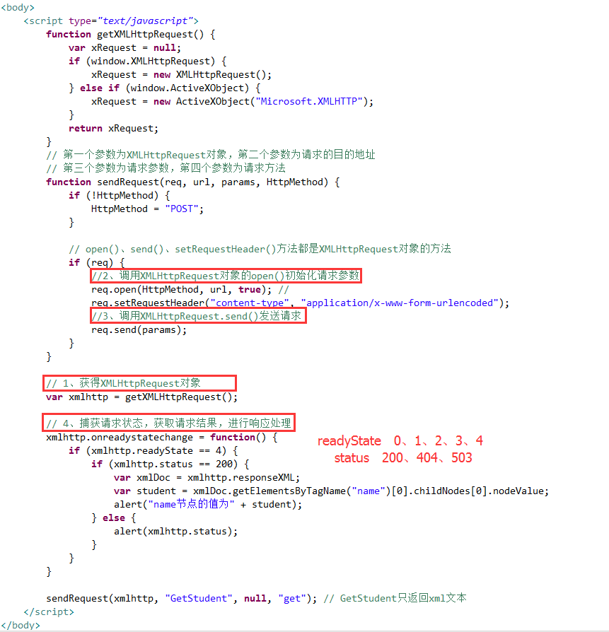 | 数据库连接池： javaEE中设置数据库连接池的步骤为： 1、在Tomcat服务器的配置文件context.xml中配置连接池属性，如最大连接数目、最大空闲连接数、数据库用户名和密码，标签为<Resource> 2、在项目的web.xml文件中声明要查找数据源的JNDI，标签为<resource-ref> 3、在Java类中用InitialContext对象的lookup()方法装载资源名称获得DataSource，通过DataSource调用getConnection()获取Connection对象
 |  |  | //getSession.java //本Servlet由上个Servlet启动，跳转的url后面跟了jsessionid,通过URL重写建立了会话，多次刷新本页面，session_id不变 protected void doGet(){ request.setCharacterEncoding("UTF-8"); response.setCharacterEncoding("UTF-8"); response.setContentType("text/html;charset=UTF-8"); HttpSession session = request.getSession(false); System.out.println("session_id=" + session.getId()); } 若浏览器禁止cookie,此Servlet的请求头中没有Cookie，URL会带上 ;jsessionid= 若浏览器允许cookie,此Servlet的请求头中有Cookie，URL也会带上 ;jsessionid= |  |  |  |  |  |  | 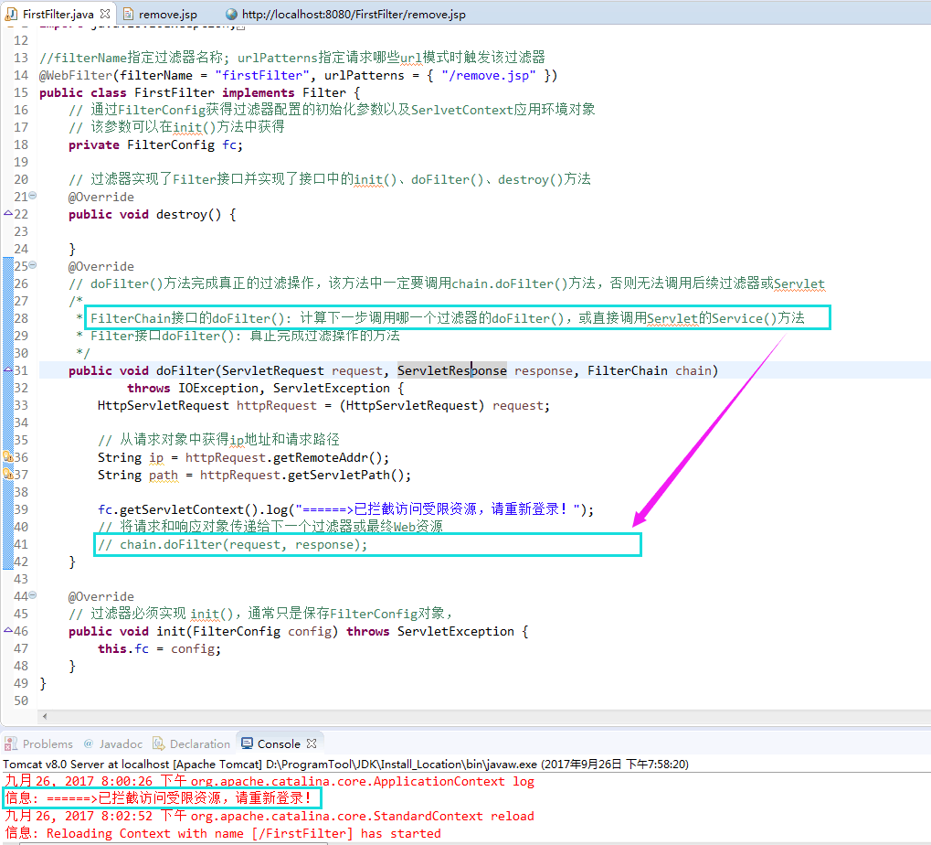 |  | 分页：分页是指将数据库中行数很多的数据逐页显示，并实现前后翻页的功能 分页的技术有多种，常见的2种为： 游标定位：先查询到所有的记录，然后使用游标定位到ResultSet中本页对应的起始记录，读取并返回本页的数据 优点：使用JDBC功能，适用所有的数据库 缺点：使用游标，读取数据时需要与数据库多次交互，速度较慢 使用数据库专有的分页语句： MySQL的分页语句为Limit，只返回特定记录的数据，效率最高，缺点为各个数据库的分页语句不同，不可移植.
 |  |  | 如果需要重定向到另外一个URL,并且需要在浏览器禁止Cookie时使用会话，则需要: String targetURL = response.encodeRedirectURL("getSession"); response.sendRedirect(targetURL); |  |  |  |  |  |  |  |  | 二进制大对象： 数据库支持二进制大对象(BLOB, Binary Large Object)和字符大对象(CLOB, Character Large Object)类型，可以在数据库中存储图像、二进制对象或大文本对象. 数据库存储超大文件后，运行效率会受到一些影响。折衷的方式是将BLOB或CLOB与普通的字段分开，单独放在另一个表中，只有在需要时，才操作大对象所在的表. MySQL支持4种BLOB类型，按照最大容量的不同，分为： TinyBlob -> 最大255 B Blob -> 最大65 KB MediumBlob -> 最大16 MB LongBlob -> 最大4 GB 向数据库存入大文件时，调用 setBinaryStream(int parameterIndex, InputStream x, int length) 从数据库中读取时，调用 resultSet.getBinaryStream(int columnIndex)，其返回一个InputStream对象.

